Fatura B1 (GD) OK
B1 Res |  |  | Vigência das Tarifas: | 2026-08-07 |  |  |  |  |  |  | Bandeira | R$/kWh | ANEEL em 29/06 |  | TUSD FIO B
 |  |  |  |  |  |  |  |  |  |  | VERDE | 0.00000
TARIFA | TARIFA ANTIGA - REH 3508/2025 |  |  | TARIFA NOVA - REH xxxx/2026 |  |  | Tarifas Proporcionalizadas |  |  |  | BAM | 0.01885 |  |  | TARIFA | TARIFA ANTIGA - REH 3508/2025 |  |  | TARIFA NOVA - REH xxxx/2026 | Tarifas Proporcionalizadas
 | Tusd | TE | TUSD + TE | Tusd | TE | TUSD + TE | Tusd | TE | TUSD + TE |  | BVM1 | 0.04463 |  |  |  | Tusd (R$/kWh) |  |  | Tusd (R$/kWh) | Tusd (R$/kWh)
B1 | 0.468630 | 0.320680 | 0.789310 | 0.506320 | 0.337390 | 0.843710 | 0.491008 | 0.330602 | 0.821610 |  | BVM2 | 0.07877 |  |  | B1 | 0.203831 |  |  | 0.209152 | 0.206990
CDE Escassez Hídrica | 0.000188 | -0.004403 | 0.003605 | 0.000184 | -0.000532 | -0.000348 | 0.000186 | -0.002105 | -0.001919 |  | Escassez Hídrica | 0.14200
TE SCEE |  |  |  |  | 0.0506085 |  |  | 0.030049 |  |  |  |  |  | CUSTO |  | Part. TUSD (%) | Part. TE (%) | Tusd (R$/kWh) | TE (R$/kWh)
 |  |  |  |  |  |  |  |  |  |  |  |  |  | CDE CONTAS
 |  |  |  |  |  | Fatura |  |  |  | Vigência das Tarifas (troca Bandeira): | 2026-08-01 |  |  | CDE COVID |  |  |  |  | 0.000000
INSTALAÇÃO | 73278 |  |  |  |  | Aug-26 |  |  | Altere a bandeira na célula abaixo |  |  |  |  | CDE ESCASSEZ HÍDRICA |  |  |  | 0.000184 | -0.000532
 |  |  |  |  |  |  |  |  | BAM | BAM
Leitura Anterior | Nº de dias tarifa Anterior | Nº de dias tarifa Nova | Leitura Atual |  |  |  |  | Leitura Anterior | Nº de dias tarifa Anterior | Nº de dias tarifa Nova | Leitura Atual
2026-07-24 | 13 | 19 | 2026-08-25 |  |  |  |  | 2026-07-24 | 7 | 25 | 2026-08-25

Perc. de Redução da Energia Injetada |  |  | TUSD | 100.00% | TE | 100.00% |  |  |  |  | Documento Impressão |  | 1025311173

Descrição | Unidade | Quantidade | Preço Unit (R$) com tributos | Valor Total (R$) | PIS/COFINS (R$) | Base de Cálculo ICMS (R$) | Alíquota ICMS (%) | ICMS (R$) | Preço Unit (R$) | Tributos | Base de Cálc (R$) | Alíquota (%) | Valor (R$)
 |  |  |  |  |  |  |  |  |  |  |  |  |  |  |  | TUSD Fio B | Receita Fio B
TUSD - Consumo | kWh | 324.0000 | 0.63049383 | 204.28 | 10.46 | 204.27 | 17% | 34.73 | 0.49100844 | PIS | 290.22 | 1.10% | 3.19 |  |  | 0.206990 | 67.06 | não está considerando energia injetada
TE - Consumo | kWh | 324.0000 | 0.42447531 | 137.53 | 7.04 | 137.54 |  | 23.38 | 0.33060156 | PIS Inj | (245.42) | 1.10% | (2.70)
Adicional BAM | kWh | 324.0000 | 0.02419753 | 7.84 | 0.40 | 7.84 |  | 1.33 | 0.01885000 | COFINS | 290.22 | 5.07% | 14.71
Adicional BVM1 | kWh | - | 0.00000000 | - | - | - |  | - | 0.04463000 | COFINS Inj | (245.42) | 5.07% | (12.44)
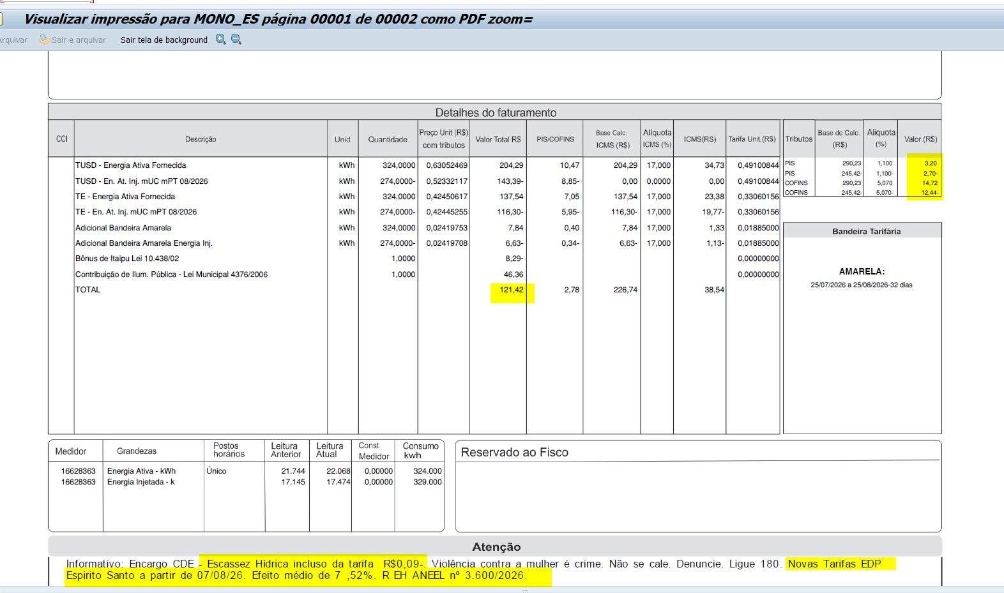
Adicional BVM2 | kWh | - | 0.00000000 | - | - | - |  | - | 0.07877000
Adicional EH | kWh | - | 0.00000000 | - | - | - |  | - | 0.14200000

TUSD - Consumo inj | kWh | (274.0000) | 0.52332117 | (143.39) | (8.85) | - | 0% | 0 | 0.49100844
TE - Consumo inj | kWh | (274.0000) | 0.42448905 | (116.31) | (5.96) | -116.31 | 17% | -19.77 | 0.33060156
Adicional BAM inj | kWh | (274.0000) | 0.02419708 | (6.63) | (0.34) | -6.63 |  | -1.13 | 0.01885000
Adicional BVM1 inj | kWh | - | 0.00000000 | - | - | - |  | - | 0.04463000
Adicional BVM2 inj | kWh | - | 0.00000000 | - | - | - |  | - | 0.07877000
Adicional EH inj | kWh | - | 0.00000000 | - | - | - |  | - | 0.14200000

Multas
Juros
Bônus/Descontos
Doações |  |  |  | (8.29)
CIP |  |  |  | 46.36

TOTAL |  |  |  | 121.39 | 2.76 | 226.71 |  | 38.54

Informativo Escassez | 50.00 | 0.00018563 | -0.00210455 | (0.10)

Fatura B1 Residencial
 |  | Qtde | TUSD | TE | TUSD + TE | R$
Fornecimento de Energia Elétrica |  |  |  |  |  | 83.34

Energia Fornecida |  | 324.00 | 0.49100844 | 0.33060156 | 0.82161000 | 266.20

Adicional BAM |  | 324.00 |  | 0.01885 |  | 6.11
Adicional BVM 1 |  | - |  | 0.04463 |  | 0.00
Adicional BVM 2 |  | - |  | 0.07877 |  | 0.00
Adicional Escassez Hídrica |  | - |  | 0.00000 |  | 0.00

Energia Injetada |  | -274.00 | 0.49100844 | 0.33060156 | 0.82161000 | -225.12

Adicional BAM |  | (274.00) |  | 0.01885 |  | -5.16
Adicional BVM 1 |  | - |  | 0.04463 |  | 0.00
Adicional BVM 2 |  | - |  | 0.07877 |  | 0.00
Adicional Escassez Hídrica |  | - |  | 0.00000 |  | 0.00

 |  |  |  |  |  | 42.03

 |  | Base de Cálculo
PIS |  | 290.22 | 1.10% |  |  | 3.19
PIS Eneg Inj |  | -245.42 | 1.10% |  |  | -2.70
COFINS |  | 290.22 | 5.07% |  |  | 14.71
COFINS Eneg Inj |  | -245.42 | 5.07% |  |  | -12.44
ICMS |  | 349.66 | 17% |  |  | 59.44
ICMS Eneg Inj |  | -122.94 | 17% |  |  | -20.90

Informativo Escassez Hídrica |  | 50.00 | 0.00018563 | -0.00210455 |  | (0.10)

Fatura B1CDE (GD) OK
B1 Res |  |  | Vigência das Tarifas: | 2026-08-07 |  |  |  |  |  |  | Bandeira | R$/kWh | ANEEL em 29/06 |  | TUSD FIO B
 |  |  |  |  |  |  |  |  |  |  | VERDE | 0.00000
TARIFA | TARIFA ANTIGA - REH 3508/2025 |  |  | TARIFA NOVA - REH xxxx/2026 |  |  | Tarifas Proporcionalizadas |  |  |  | BAM | 0.01885 |  |  | TARIFA | TARIFA ANTIGA - REH 3508/2025 |  |  | TARIFA NOVA - REH xxxx/2026 | Tarifas Proporcionalizadas
 | Tusd | TE | TUSD + TE | Tusd | TE | TUSD + TE | Tusd | TE | TUSD + TE |  | BVM1 | 0.04463 |  |  |  | Tusd (R$/kWh) |  |  | Tusd (R$/kWh) | Tusd (R$/kWh)
B1 | 0.468630 | 0.320680 | 0.789310 | 0.506320 | 0.337390 | 0.843710 | 0.486219 | 0.328478 | 0.814697 |  | BVM2 | 0.07877 |  |  | B1 | 0.203831 |  |  | 0.209152 | 0.206314
B1CDE | 0.340190 | 0.296660 | 0.636850 | 0.356420 | 0.337590 | 0.694010 | 0.347764 | 0.315761 | 0.663525 |  | Escassez Hídrica | 0.14200
CDE Escassez Hídrica até 120 kWh | 0.000000 | -0.004400 | -0.004400 | 0.000000 | -0.000532 | -0.000532 | 0.000000 | -0.002595 | -0.002595
CDE Escassez Hídrica acima 120 kWh | 0.000188 | -0.004403 | -0.004215 | 0.000184 | -0.000532 | -0.000348 | 0.000186 | -0.002597 | -0.002410
TE SCEE |  |  |  |  | 0.0506085 |  |  | 0.023617 |  |  |  |  |  | CUSTO |  | Part. TUSD (%) | Part. TE (%) | Tusd (R$/kWh) | TE (R$/kWh)
 |  |  |  |  |  |  |  |  |  |  |  |  |  | CDE CONTAS
 |  |  |  |  |  | Fatura |  |  |  | Vigência das Tarifas (troca Bandeira): | 2026-08-01 |  |  | CDE ESCASSEZ HÍDRICA |  |  |  | 0.000000 | -0.000532
INSTALAÇÃO | 9858 |  |  |  |  | Aug-26 |  |  | Altere a bandeira na célula abaixo |  |  |  |  | CDE ESCASSEZ HÍDRICA |  |  |  | 0.000184 | -0.000532
 |  |  |  |  |  |  |  |  | BAM | BAM
Leitura Anterior | Nº de dias tarifa Anterior | Nº de dias tarifa Nova | Leitura Atual |  |  |  |  | Leitura Anterior | Nº de dias tarifa Anterior | Nº de dias tarifa Nova | Leitura Atual
2026-07-21 | 16 | 14 | 2026-08-20 |  |  |  |  | 2026-07-21 | 10 | 20 | 2026-08-20

Perc. de Redução da Energia Injetada |  |  | TUSD | 100.00% | TE | 100.00% |  |  |  |  | Documento Impressão |  | 1025311174

Descrição | Unidade | Quantidade | Preço Unit (R$) com tributos | Valor Total (R$) | PIS/COFINS (R$) | Base de Cálculo ICMS (R$) | Alíquota ICMS (%) | ICMS (R$) | Preço Unit (R$) | Tributos | Base de Cálc (R$) | Alíquota (%) | Valor (R$)
 |  |  |  |  |  |  |  |  |  |  |  |  |  |  |  | TUSD Fio B | Receita Fio B
TUSD - Consumo até 120 KWh | kWh | 120.0000 | 0.44650000 | 53.58 | 2.74 | 53.59 | 17% | 9.11 | 0.34776400 | PIS | 106.61 | 1.10% | 1.17 |  |  | 0.206314 | 149.37 | não está considerando energia injetada
TUSD - Consumo acima 120 KWh | kWh | 604.0000 | 0.62433775 | 377.10 | 19.31 | 377.09 |  | 64.11 | 0.48621867 | PIS Inj | - | 1.10% | -
TUSD - Consumo inj até 120kwh | kWh | (20.0000) | 0.37100000 | (7.42) | (0.46) | - |  | - | 0.34776400 | COFINS | 106.61 | 5.07% | 5.41
TUSD - Consumo inj acima 120kwh | kWh | (604.0000) | 0.51819536 | (312.99) | (19.31) | - |  | - | 0.48621867 | COFINS Inj | - | 5.07% | -
Adicional BAM | kWh | 724.0000 | 0.02421271 | 17.53 | 0.90 | 17.52 |  | 2.98 | 0.01885000
Adicional BVM1 | kWh | - | 0.00000000 | - | - | - |  | - | 0.04463000
Adicional BVM2 | kWh | - | 0.00000000 | - | - | - |  | - | 0.07877000
Adicional EH | kWh | - | 0.00000000 | - | - | - |  | - | 0.14200000

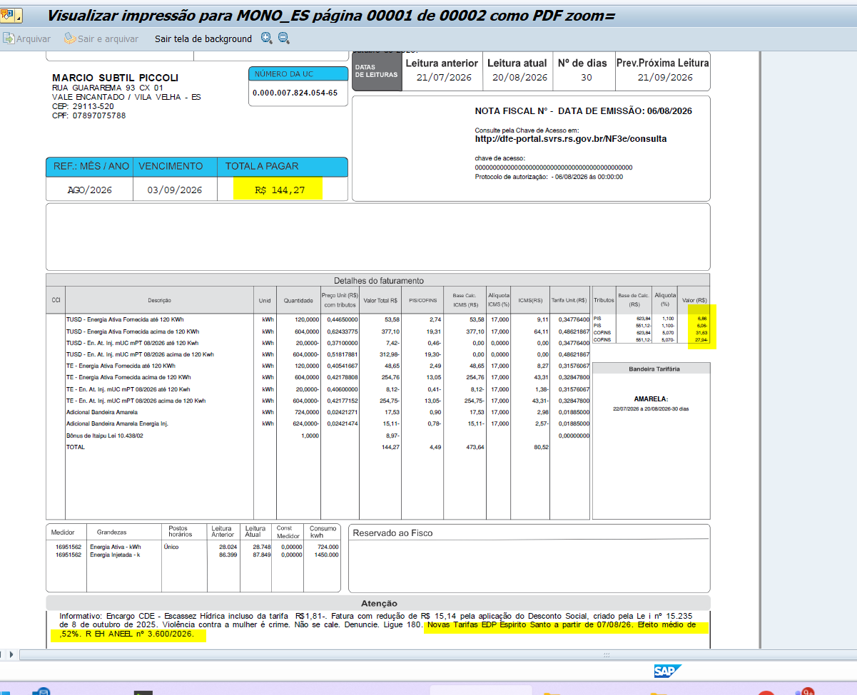
TE - Consumo até 120 KWh | kWh | 120.0000 | 0.40541667 | 48.65 | 2.49 | 48.65 |  | 8.27 | 0.31576067
TE - Consumo acima 120 KWh | kWh | 604.0000 | 0.42178808 | 254.76 | 13.05 | 254.76 |  | 43.31 | 0.32847800
TE - Consumo inj até 120kwh | kWh | (20.0000) | 0.40600000 | (8.12) | (0.42) | -8.11 |  | -1.38 | 0.31576067
TE - Consumo inj acima 120kwh | kWh | (604.0000) | 0.42178808 | (254.76) | (13.05) | -254.76 |  | -43.31 | 0.32847800
Adicional BAM inj | kWh | (624.0000) | 0.02419872 | (15.10) | (0.77) | -15.10 |  | -2.57 | 0.01885000
Adicional BVM1 inj | kWh | - | 0.00000000 | - | - | - |  | - | 0.04463000
Adicional BVM2 inj | kWh | - | 0.00000000 | - | - | - |  | - | 0.07877000
Adicional EH inj | kWh | - | 0.00000000 | - | - | - |  | - | 0.14200000

Multas |  |  |  | -
Juros |  |  |  | -
Bônus/Descontos |  |  |  | (8.97)
Doações |  |  |  | -
CIP |  |  |  | -

TOTAL |  |  |  | 144.26 | 4.49 | 473.64 |  | 80.52

Informativo Escassez | 120.00 | 0.00000000 | -0.00259485 | (0.31) | não está correto no sistema, está com quantidades superiores e tributando
 | 604.00 | 0.00018609 | -0.00259652 | (1.46)
 | -20.00 | 0.00000000 | -0.00259485 | 0.05
 | -604.00 | 0.00018609 | -0.00259652 | 1.46
 |  |  |  | (0.26)
 |  |  |  |  |  |  |  | Verifivar base do PIS e COFINS
Fatura B1 Residencial
 |  | Qtde | TUSD | TE | TUSD + TE | R$
Fornecimento de Energia Elétrica |  |  |  |  |  | 244.15

Energia Fornecida |  | 120.00 | 0.48621867 | 0.32847800 | 0.81469667 | 97.77

Adicional BAM |  | 120.00 |  | 0.01885 |  | 2.26
Adicional BVM 1 |  | - |  | 0.04463 |  | 0.00
Adicional BVM 2 |  | - |  | 0.07877 |  | 0.00
Adicional Escassez Hídrica |  | - |  | 0.00000 |  | 0.00

Energia Injetada |  | 120.00 | 0.48621867 | 0.32847800 | 0.81469667 | 97.77

Adicional BAM |  | 120.00 |  | 0.01885 |  | 2.26
Adicional BVM 1 |  | - |  | 0.04463 |  | 0.00
Adicional BVM 2 |  | - |  | 0.07877 |  | 0.00
Adicional Escassez Hídrica |  | - |  | 0.00000 |  | 0.00

 |  |  |  |  |  | 200.06

 |  | Base de Cálculo
PIS |  | 106.61 | 1.10% |  |  | 1.17
PIS Eneg Inj |  | 106.61 | 1.10% |  |  | 1.17
COFINS |  | 106.61 | 5.07% |  |  | 5.41
COFINS Eneg Inj |  | 106.61 | 5.07% |  |  | 5.41
ICMS |  | 128.44 | 17% |  |  | 21.84
ICMS Eneg Inj |  | 53.52 | 17% |  |  | 9.10

Informativo Escassez Hídrica |  | 240.00 | 0.00000000 | -0.00259485 |  | (0.62)

DESCONTO SOCIAL |  |  |  |  |  |  |  | DESCONTO SOCIAL
 |  | Qtde | TUSD | TE | TUSD + TE | R$ |  | -15.11
Consumo até 120 KWh |  | 100.0000 | 0.347764 | 0.31576066667 | 0.66352466667 | 66.36
Consumo acima 120 KWh |  | (100.0000) | 0.48621866667 | 0.328478 | 0.81469666667 | -81.47

Fatura B3 (GD) OK
B3 |  |  | Vigência das Tarifas: | 2026-08-07 |  |  |  |  |  |  | Bandeira | R$/kWh | ANEEL em 29/06 |  | TUSD FIO B
 |  |  |  |  |  |  |  |  |  |  | VERDE | 0.00000
TARIFA | TARIFA ANTIGA - REH 3508/2025 |  |  | TARIFA NOVA - REH xxxx/2026 |  |  | Tarifas Proporcionalizadas |  |  |  | BAM | 0.01885 |  |  | TARIFA | TARIFA ANTIGA - REH 3508/2025 |  |  | TARIFA NOVA - REH xxxx/2026 | Tarifas Proporcionalizadas
 | Tusd | TE | TUSD + TE | Tusd | TE | TUSD + TE | Tusd | TE | TUSD + TE |  | BVM1 | 0.04463 |  |  |  | Tusd (R$/kWh) |  |  | Tusd (R$/kWh) | Tusd (R$/kWh)
B3 | 0.468630 | 0.320680 | 0.789310 | 0.506320 | 0.337390 | 0.843710 | 0.502551 | 0.335719 | 0.838270 |  | BVM2 | 0.07877 |  |  | B3 | 0.203831 |  |  | 0.209152 | 0.208620
CDE Escassez Hídrica | 0.000188 | -0.004403 | 0.003605 | 0.000184 | -0.000532 | -0.000348 | 0.000185 | -0.000919 | -0.000734 |  | Escassez Hídrica | 0.14200
TE SCEE |  |  |  |  | 0.0506085 |  |  | 0.045548 |  |  |  |  |  | CUSTO |  | Part. TUSD (%) | Part. TE (%) | Tusd (R$/kWh) | TE (R$/kWh)
 |  |  |  |  |  |  |  |  |  |  |  |  |  | CDE CONTAS
 |  |  |  |  |  | Fatura |  |  |  | Vigência das Tarifas (troca Bandeira): | 2026-09-01 |  |  | CDE COVID |  |  |  |  | 0.000000
INSTALAÇÃO | 945467 |  |  |  |  | Sep-26 |  |  | Altere a bandeira na célula abaixo |  |  |  |  | CDE ESCASSEZ HÍDRICA |  |  |  | 0.000184 | -0.000532
 |  |  |  |  |  |  |  |  | BAM | BAM
Leitura Anterior | Nº de dias tarifa Anterior | Nº de dias tarifa Nova | Leitura Atual |  |  |  |  | Leitura Anterior | Nº de dias tarifa Anterior | Nº de dias tarifa Nova | Leitura Atual
2026-08-03 | 3 | 27 | 2026-09-02 |  |  |  |  | 2026-08-03 | 28 | 2 | 2026-09-02

Perc. de Redução da Energia Injetada |  |  | TUSD | 100.00% | TE | 100.00% |  |  |  |  | Documento Impressão |  | 1025311205

Descrição | Unidade | Quantidade | Preço Unit (R$) com tributos | Valor Total (R$) | PIS/COFINS (R$) | Base de Cálculo ICMS (R$) | Alíquota ICMS (%) | ICMS (R$) | Preço Unit (R$) | Tributos | Base de Cálc (R$) | Alíquota (%) | Valor (R$)
 |  |  |  |  |  |  |  |  |  |  |  |  |  |  |  | TUSD Fio B | Receita Fio B
TUSD - Consumo | kWh | 2,282.0000 | 0.64529798 | 1,472.57 | 75.41 | 1,472.57 | 17% | 250.34 | 0.50255100 | PIS | 2,084.57 | 1.10% | 22.93 |  |  | 0.208620 | 476.07 | não está considerando energia injetada
TE - Consumo | kWh | 2,282.0000 | 0.43107800 | 983.72 | 50.38 | 983.72 |  | 167.23 | 0.33571900 | PIS Inj | (357.18) | 1.10% | (3.93)
Adicional BAM | kWh | 2,282.0000 | 0.02420684 | 55.24 | 2.83 | 55.23 |  | 9.39 | 0.01885000 | COFINS | 2,084.57 | 5.07% | 105.69
Adicional BVM1 | kWh | - | 0.00000000 | - | - | - |  | - | 0.04463000 | COFINS Inj | (357.18) | 5.07% | (18.11)
Adicional BVM2 | kWh | - | 0.00000000 | - | - | - |  | - | 0.07877000
Adicional EH | kWh | - | 0.00000000 | - | - | - |  | - | 0.14200000
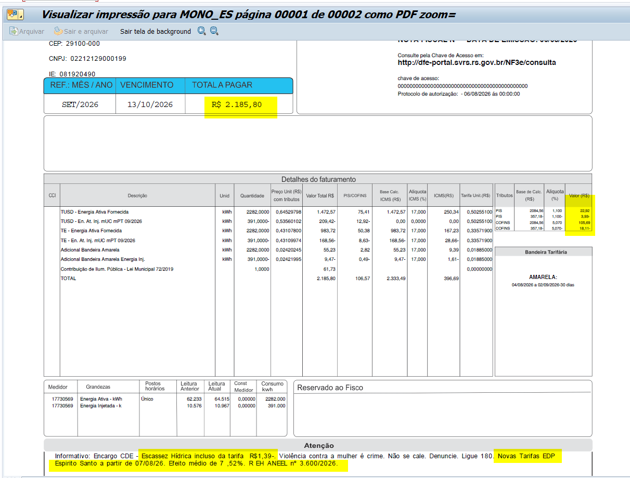
TUSD - Consumo inj | kWh | (391.0000) | 0.53560102 | (209.42) | (12.92) | - | 12% | 0 | 0.50255100
TE - Consumo inj | kWh | (391.0000) | 0.43107417 | (168.55) | (8.63) | -168.55 | 17% | -28.65 | 0.33571900
Adicional BAM inj | kWh | (391.0000) | 0.02419437 | (9.46) | (0.48) | -9.46 |  | -1.61 | 0.01885000
Adicional BVM1 inj | kWh | - | 0.00000000 | - | - | - |  | - | 0.04463000
Adicional BVM2 inj | kWh | - | 0.00000000 | - | - | - |  | - | 0.07877000
Adicional EH inj | kWh | - | 0.00000000 | - | - | - |  | - | 0.14200000

Multas
Juros
Doações
CIP |  |  |  | 61.73

TOTAL |  |  |  | 2,185.83 | 106.58 | 2,333.51 |  | 396.69

Informativo Escassez Hídrica |  | 50.00 | 0.00018419 | -0.00053183 |  | (0.02)

Fatura B1 Residencial
 |  | Qtde | TUSD | TE | TUSD + TE | R$
Fornecimento de Energia Elétrica |  |  |  |  |  | 2,124.09

Energia Fornecida |  | 2,282.00 | 0.50255100 | 0.33571900 | 0.83827000 | 1,912.93

Adicional BAM |  | 2,282.00 |  | 0.01885 |  | 43.02
Adicional BVM 1 |  | - |  | 0.04463 |  | 0.00
Adicional BVM 2 |  | - |  | 0.07877 |  | 0.00
Adicional Escassez Hídrica |  | - |  | 0.00000 |  | 0.00

Energia Injetada |  | -391.00 | 0.50255100 | 0.33571900 | 0.83827000 | -327.77

Adicional BAM |  | (391.00) |  | 0.01885 |  | -7.37
Adicional BVM 1 |  | - |  | 0.04463 |  | 0.00
Adicional BVM 2 |  | - |  | 0.07877 |  | 0.00
Adicional Escassez Hídrica |  | - |  | 0.00000 |  | 0.00

 |  |  |  |  |  | 1,620.81

 |  | Base de Cálculo
PIS |  | 2084.57 | 1.10% |  |  | 22.93
PIS Eneg Inj |  | -357.18 | 1.10% |  |  | -3.93
COFINS |  | 2084.57 | 5.07% |  |  | 105.69
COFINS Eneg Inj |  | -357.18 | 5.07% |  |  | -18.11
ICMS |  | 2511.53 | 17% |  |  | 426.96
ICMS Eneg Inj |  | -178.02 | 17% |  |  | -30.26

Informativo Escassez Hídrica |  | 1,891.00 | 0.00018455 | -0.00091896 |  | (1.39)

Fatura B2 (GD) OK
 | B2 |  |  | Vigência das Tarifas: | 2026-08-07 |  |  |  |  |  |  | Bandeira | R$/kWh | ANEEL em 29/06 |  | TUSD FIO B
 |  |  |  |  |  |  |  |  |  |  |  | VERDE | 0.00000
 | TARIFA | TARIFA ANTIGA - REH 3508/2025 |  |  | TARIFA NOVA - REH xxxx/2026 |  |  | Tarifas Proporcionalizadas |  |  |  | BAM | 0.01885 |  |  | TARIFA | TARIFA ANTIGA - REH 3508/2025 |  |  | TARIFA NOVA - REH xxxx/2026 | Tarifas Proporcionalizadas
 |  | Tusd | TE | TUSD + TE | Tusd | TE | TUSD + TE | Tusd | TE | TUSD + TE |  | BVM1 | 0.04463 |  |  |  | Tusd (R$/kWh) |  |  | Tusd (R$/kWh) | Tusd (R$/kWh)
 | B2 | 0.468630 | 0.320680 | 0.789310 | 0.506320 | 0.337390 | 0.843710 | 0.486219 | 0.328478 | 0.814697 |  | BVM2 | 0.07877 |  |  | B2 | 0.203831 |  |  | 0.209152 | 0.206314
 | CDE Escassez Hídrica | 0.000188 | -0.004403 | 0.003605 | 0.000184 | -0.000532 | -0.000348 | 0.000186 | -0.002597 | -0.002410 |  | Escassez Hídrica | 0.14200
 | TE SCEE |  |  |  |  | 0.0506085 |  |  | 0.023617 |  |  |  |  |  | CUSTO |  | Part. TUSD (%) | Part. TE (%) | Tusd (R$/kWh) | TE (R$/kWh)
 |  |  |  |  |  |  |  |  |  |  |  |  |  |  | CDE CONTAS
 |  |  |  |  |  |  | Fatura |  |  |  | Vigência das Tarifas (troca Bandeira): | 2026-08-01 |  |  | CDE COVID |  |  |  |  | 0.000000
 | INSTALAÇÃO | 1321770 |  |  |  |  | Aug-26 |  |  | Altere a bandeira na célula abaixo |  |  |  |  | CDE ESCASSEZ HÍDRICA |  |  |  | 0.000184 | -0.000532
 |  |  |  |  |  |  |  |  |  | BAM | BAM
 | Leitura Anterior | Nº de dias tarifa Anterior | Nº de dias tarifa Nova | Leitura Atual |  |  |  |  | Leitura Anterior | Nº de dias tarifa Anterior | Nº de dias tarifa Nova | Leitura Atual
 | 2026-07-21 | 16 | 14 | 2026-08-20 |  |  |  |  | 2026-07-21 | 10 | 20 | 2026-08-20

 | Perc. de Redução da Energia Injetada |  |  | TUSD | 100.00% | TE | 100.00% |  |  |  |  | Documento Impressão |  | 1025311193

 | Descrição | Unidade | Quantidade | Preço Unit (R$) com tributos | Valor Total (R$) | PIS/COFINS (R$) | Base de Cálculo ICMS (R$) | Alíquota ICMS (%) | ICMS (R$) | Preço Unit (R$) | Tributos | Base de Cálc (R$) | Alíquota (%) | Valor (R$)
 |  |  |  |  |  |  |  |  |  |  |  |  |  |  |  |  | TUSD Fio B | Receita Fio B
 | TUSD - Consumo | kWh | 715.0000 | 0.62433566 | 446.40 | 22.86 | 446.39 | 17% | 75.89 | 0.48621867 | PIS | 635.18 | 1.10% | 6.99 |  |  | 0.206314 | 147.51 | não está considerando energia injetada
 | TE - Consumo | kWh | 715.0000 | 0.42177622 | 301.57 | 15.44 | 301.57 |  | 51.27 | 0.32847800 | PIS Inj | (162.57) | 1.10% | (1.79)
 | Adicional BAM | kWh | 715.0000 | 0.02420979 | 17.31 | 0.89 | 17.31 |  | 2.94 | 0.01885000 | COFINS | 635.18 | 5.07% | 32.20
 | Adicional BVM1 | kWh | - | 0.00000000 | - | - | - |  | - | 0.04463000 | COFINS Inj | (162.57) | 5.07% | (8.24)
 | Adicional BVM2 | kWh | - | 0.00000000 | - | - | - |  | - | 0.07877000
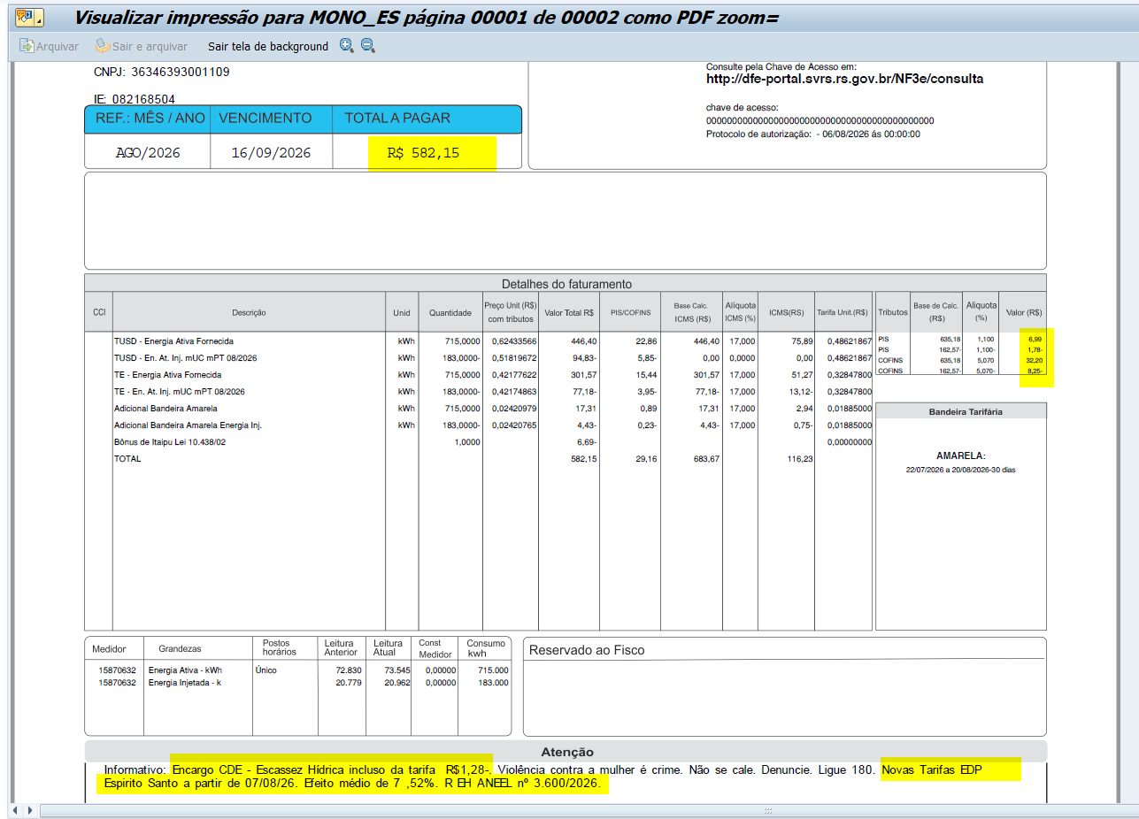
 | Adicional EH | kWh | - | 0.00000000 | - | - | - |  | - | 0.14200000

 | TUSD - Consumo inj | kWh | (183.0000) | 0.51819672 | (94.83) | (5.85) | - | 0% | 0 | 0.48621867
 | TE - Consumo inj | kWh | (183.0000) | 0.42174863 | (77.18) | (3.95) | -77.19 | 17% | -13.12 | 0.32847800
 | Adicional BAM Inj | kWh | (183.0000) | 0.02420765 | (4.43) | (0.23) | -4.43 |  | -0.75 | 0.01885000
 | Adicional BVM1 Inj | kWh | - | 0.00000000 | - | - | - |  | - | 0.04463000
 | Adicional BVM2 Inj | kWh | - | 0.00000000 | - | - | - |  | - | 0.07877000
 | Adicional EH Inj | kWh | - | 0.00000000 | - | - | - |  | - | 0.14200000

 | Juros
 | Multas
 | Doações |  |  |  | (6.69)
 | CIP

 | TOTAL |  |  |  | 582.15 | 29.16 | 683.66 |  | 116.22

 | Informativo Escassez | 532.00 | 0.00018609 | -0.00259652 | (1.28)

 | Se for base reduzida: (célula I18 = 12%)
 |  |  | Com tributos
 | PIS | 1.10% | 635.18 | x | 1.10% | 6.99
 | COFINS | 5.07% | 635.18 | x | 5.07% | 32.20
Rural c/ incrição | ICMS | 4.00% | 220.55 | x | 12.00% | 26.47 | 661.64
 |  |  |  | -
 |  | Base de cálculo reduzida = | Importe
 |  |  | 12% x 4%

 | Fatura B2
 |  |  | Qtde | TUSD | TE | TUSD + TE | R$
 | Fornecimento de Energia Elétrica |  |  |  |  |  | 588.83

 | Energia Fornecida |  | 715.00 | 0.48621867 | 0.32847800 | 0.81469667 | 582.51

 | Adicional BAM |  | 715.00 |  | 0.01885 |  | 13.48
 | Adicional BVM 1 |  | - |  | 0.04463 |  | 0.00
 | Adicional BVM 2 |  | - |  | 0.07877 |  | 0.00
 | Adicional Escassez Hídrica |  | - |  | 0.14200 |  | 0.00

 | Energia Injetada |  | -183.00 | 0.48621867 | 0.32847800 | 0.81469667 | -149.09

 | Adicional BAM |  | (183.00) |  | 0.01885 |  | -3.45
 | Adicional BVM 1 |  | - |  | 0.04463 |  | 0.00
 | Adicional BVM 2 |  | - |  | 0.07877 |  | 0.00
 | Adicional Escassez Hídrica |  | - |  | 0.14200 |  | 0.00

 |  |  |  |  |  |  | 443.45

 |  |  | Base de Cálculo
 | PIS |  | 635.18 | 1.10% |  |  | 6.99
 | PIS Eneg Inj |  | -162.57 | 1.10% |  |  | -1.79
 | COFINS |  | 635.18 | 5.07% |  |  | 32.20
 | COFINS Eneg Inj |  | -162.57 | 5.07% |  |  | -8.24
 | ICMS |  | 765.28 | 17% |  |  | 130.10
 | ICMS Eneg Inj |  | -81.62 | 17% |  |  | -13.87

 | Informativo Escassez Hídrica |  | 532.00 | 0.00018609 | -0.00259652 |  | (1.28)

Fatura B2 IRRIG (GD) OK
 | B2 |  |  | Vigência das Tarifas: | 2026-08-07 |  |  |  |  |  |  | Bandeira | R$/kWh | ANEEL em 29/06 |  | TUSD FIO B
 |  |  |  |  |  |  |  |  |  |  |  | VERDE | 0.00000
 | TARIFA | TARIFA ANTIGA - REH 3508/2025 |  |  | TARIFA NOVA - REH xxxx/2026 |  |  | Tarifas Proporcionalizadas |  |  |  | BAM | 0.01885 |  |  | TARIFA | TARIFA ANTIGA - REH 3508/2025 |  |  | TARIFA NOVA - REH xxxx/2026 | Tarifas Proporcionalizadas
 |  | Tusd | TE | TUSD + TE | Tusd | TE | TUSD + TE | Tusd | TE | TUSD + TE |  | BVM1 | 0.04463 |  |  |  | Tusd (R$/kWh) |  |  | Tusd (R$/kWh) | Tusd (R$/kWh)
 | B2 | 0.468630 | 0.320680 | 0.789310 | 0.506320 | 0.337390 | 0.843710 | 0.503807 | 0.336276 | 0.840083 |  | BVM2 | 0.07877 |  |  | B2 | 0.203831 |  |  | 0.209152 | 0.208797
 | CDE Escassez Hídrica | 0.000188 | -0.004403 | 0.003605 | 0.000184 | -0.000532 | -0.000348 | 0.000184 | -0.000790 | -0.000605
 | TE SCEE |  |  |  |  | 0.0506085 |  |  | 0.047235 |  |  | Escassez Hídrica | 0.14200 |  | CUSTO |  | Part. TUSD (%) | Part. TE (%) | Tusd (R$/kWh) | TE (R$/kWh)
 |  |  |  |  |  |  |  |  |  |  |  |  |  |  | CDE CONTAS
 |  |  |  |  |  |  | Fatura |  |  |  | Vigência das Tarifas (troca Bandeira): | 2026-09-01 |  |  | CDE COVID |  |  |  |  | 0.000000
 | INSTALAÇÃO | 160489097 |  |  |  |  | Sep-26 |  |  | Altere a bandeira na célula abaixo |  |  |  |  | CDE ESCASSEZ HÍDRICA |  |  |  | 0.000184 | -0.000532
 |  |  |  |  |  |  |  |  |  | BAM | BAM
 | Leitura Anterior | Nº de dias tarifa Anterior | Nº de dias tarifa Nova | Leitura Atual |  |  |  |  | Leitura Anterior | Nº de dias tarifa Anterior | Nº de dias tarifa Nova | Leitura Atual
 | 2026-08-04 | 2 | 28 | 2026-09-03 |  |  |  |  | 2026-08-04 | 27 | 3 | 2026-09-03

 | Perc. de Redução da Energia Injetada |  |  | TUSD | 100.00% | TE | 100.00% |  |  |  |  | Documento Impressão |  | 1025311195
 |  |  |  |  |  |  |  |  |  |  |  |  |  |  |  |  | ERRO EM PRD QUANDO O CONSUMO É ABAIXO DO MÍNIMO NA UTILIZAÇÃO DA INJETADA
 | Descrição | Unidade | Quantidade | Preço Unit (R$) com tributos | Valor Total (R$) | PIS/COFINS (R$) | Base de Cálculo ICMS (R$) | Alíquota ICMS (%) | ICMS (R$) | Preço Unit (R$) | Tributos | Base de Cálc (R$) | Alíquota (%) | Valor (R$)
 |  |  |  |  |  |  |  |  |  |  |  |  |  |  |  |  | TUSD Fio B | Receita Fio B | não está considerando energia injetada
 | TUSD - Ativo | kWh | 1,036.0000 | 0.55930502 | 579.44 | 34.32 | 579.44 | 4% | 23.18 | 0.50380733 | PIS | 948.36 | 1.10% | 10.43 |  |  | 0.208797 | 216.31 | 216.31
 | TUSD - Consumo Reservado | kWh | - | 0.00000000 | - | - | - | 4% | - | 0.20152293 | PIS Inj | (920.90) | 1.10% | (10.13) |  |  | 0.208797 | -
 | TE - Consumo | kWh | 1,036.0000 | 0.37332046 | 386.76 | 22.91 | 386.76 |  | 15.47 | 0.33627600 | COFINS | 948.36 | 5.07% | 48.08 |  |  |  | - | NÃO ESTÁ CONSIDERANDO O DESCONTO DO RESERVADO DA CONSUMIDA
 | TE - Consumo Reservado | kWh | - | 0.00000000 | - | - | - |  | - | 0.13451040 | COFINS Inj | (920.90) | 5.07% | (46.69)
 | Adicional BAM | kWh | 1,036.0000 | 0.02092664 | 21.68 | 1.28 | 21.68 |  | 0.87 | 0.01885000
 | Adicional BVM1 | kWh | - | 0.00000000 | - | - | - |  | - | 0.00000000
 | Adicional BVM2 | kWh | - | 0.00000000 | - | - | - |  | - | 0.00000000
 | Adicional EH | kWh | - | 0.00000000 | - | - | - |  | - | 0.00000000

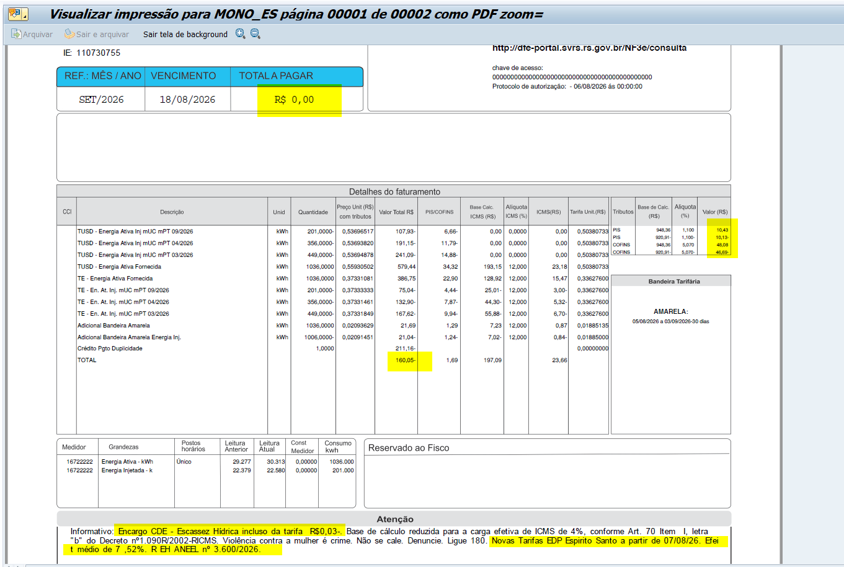
 | TUSD - Consumo inj Reservado | kWh | - | 0.00000000 | 0.00 | - | - | 0% | 0 | 0.20152293
 | TUSD - Consumo inj | kWh | (1,006.0000) | 0.53693837 | -540.16 | (33.33) | - | 0% | 0 | 0.50380733
 | TUSD - Consumo inj 11/2025 | kWh | - | 0.00000000 | 0.00 | - |  | 0% | 0 | 0.20152293
 | TE - Consumo inj Reservado | kWh | - | 0.00000000 | 0 | - | - | 4% | - | 0.13451040
 | TE - Consumo inj | kWh | (1,006.0000) | 0.37332008 | -375.56 | (22.25) | -375.56 | 4% | -15.02 | 0.33627600
 | TE - Consumo inj 11/2025 | kWh | - | 0.00000000 | 0 | - | - | 0% | - | 0.13451040
 | Adicional BAM inj | kWh | (1,006.0000) | 0.02092445 | (21.05) | (1.25) | -21.05 |  | -0.84 | 0.01885000
 | Adicional BVM1 inj | kWh | - | 0.00000000 | - | - | - |  | - | 0.00000000
 | Adicional BVM2 inj | kWh | - | 0.00000000 | - | - | - |  | - | 0.00000000
 | Adicional EH inj | kWh | - | 0.00000000 | - | - | - |  | - | 0.00000000

 | Juros
 | Multas |  |  |  | (211.16)
 | Bônus/Descontos
 | CIP

 | TOTAL |  |  |  | (160.05) | 1.69 | 591.27 |  | 23.65

 | Informativo Escassez Hídrica |  | 1,036.00 | 0.00018443 | -0.00078992 |  | (0.63)
 |  |  | -1,006.00 | 0.00018443 | -0.00078992 |  | 0.61
 |  |  |  |  |  |  | (0.02)
 | Desconto Rural Irrigante |  |  |  | 0.00

 |  |  |  |  |  | desconto: | 60%
 | Fatura B2 Irrig
 |  |  | Qtde | TUSD | TE | TUSD + TE | R$
 | Fornecimento de Energia Elétrica |  |  |  |  |  | 35.35

 | Energia Fornecida |  | 1,036.00 | 0.50380733 | 0.33627600 | 0.84008333 | 870.32
 | Energia Fornecida reservado |  | - | 0.50380733 | 0.33627600 | 0.84008333 | 0.00 |  | #DIV/0! | #DIV/0!
 | Desconto reservado |  |  |  |  |  | 0.00

 | Adicional BAM |  | 1,036.00 |  | 0.01885 |  | 19.53 |  | Tarifa reservada bandeira com desconto
 | Adicional BVM 1 |  | - |  | 0.04463 |  | 0.00 |  | 0.01885000
 | Adicional BVM 2 |  | - |  | 0.07877 |  | 0.00 |  | -
 | Adicional Escassez Hídrica |  | - |  | 0.14200 |  | 0.00 |  | -
 |  |  |  |  |  |  |  |  | -
 | Adicional BAM PT Reservado |  | - |  | 0.01885 |  | 0.00
 | Adicional BVM 1 PT Reservado |  | - |  | 0.04463 |  | 0.00
 | Adicional BVM 2 PT Reservado |  | - |  | 0.07877 |  | 0.00
 | Adicional Esc. Hídrica Reserv |  | - |  | 0.14200 |  | 0.00
 |  |  |  |  |  |  |  |  |  |  |  | 46.34
 | Desc Adicional BAM |  |  |  |  |  | 0.00
 | Desc Adicional BVM 1 |  |  |  |  |  | 0.00 |  | #DIV/0!
 | Desc Adicional BVM 2 |  |  |  |  |  | 0.00 |  | #DIV/0!
 | Desc Adicional Escassez Hídrica |  |  |  |  |  | 0.00

 | Energia Injetada |  | -1,006.0 | 0.50380733 | 0.33627600 | 0.84008333 | -845.12
 | Energia Injetada reservado |  | 0.0 | 0.50380733 | 0.33627600 | 0.84008333 | 0.00 |  | #DIV/0! | #DIV/0!
 | Desconto Injetado reservado |  |  |  |  |  | 0.00

 | Adicional BAM Injet |  | (1,006.00) |  | 0.01885 |  | -18.96 |  | Tarifa reservada bandeira com desconto
 | Adicional BVM 1 Injet |  | - |  | 0.04463 |  | 0.00 |  | 0.01885000
 | Adicional BVM 2 Injet |  | - |  | 0.07877 |  | 0.00 |  | -
 | Adicional Escassez Hídrica |  | - |  | 0.14200 |  | 0.00 |  | -
 |  |  |  |  |  |  |  |  | -
 | Adicional BAM PT Reservado Injet |  | - |  | 0.01885 |  | 0.00
 | Adicional BVM 1 PT Reservado Injet |  | - |  | 0.04463 |  | 0.00
 | Adicional BVM 2 PT Reservado Injet |  | - |  | 0.07877 |  | 0.00
 | Adicional Esc. Hídrica Reserv |  | - |  | 0.14200 |  | 0.00

 | Desc Adicional BAM Injet |  |  |  |  |  | 0.00
 | Desc Adicional BVM 1 Injet |  |  |  |  |  | 0.00
 | Desc Adicional BVM 2 Injet |  |  |  |  |  | 0.00
 | Desc Adicional Escassez Hídrica |  |  |  |  |  | 0.00

 |  |  |  |  |  |  |  | 0.00

 |  |  |  |  |  |  | 25.77

 |  |  | Base de Cálculo
 | PIS |  | 948.36 | 1.10% |  |  | 10.43
 | PIS Eneg Inj |  | -920.90 | 1.10% |  |  | -10.13
 | COFINS |  | 948.36 | 5.07% |  |  | 48.08
 | COFINS Eneg Inj |  | -920.90 | 5.07% |  |  | -46.69
 | ICMS |  | 329.29 | 4% |  |  | 13.17
 | ICMS Eneg Inj |  | -132.20 | 4% |  |  | -5.29

 | Informativo Escassez Hídrica |  | 30.00 | 0.00018443 | -0.00078992 |  | (0.02)

 | Se for base reduzida: (célula E43 = 12%)
 | Fornecida |  | Com tributos
 | PIS | 1.10% | 948.36 | x | 1.10% | 10.43
 | COFINS | 5.07% | 948.36 | x | 5.07% | 48.08
Rural c/ incrição | ICMS | 4.00% | 329.29 | x | 12.00% | 39.52 | 987.88 | 39.52
 |  |  |  | -

 | Injetada |  | Com tributos
 | PIS | 1.10% | (920.90) | x | 1.10% | (10.13)
 | COFINS | 5.07% | (920.90) | x | 5.07% | (46.69)
Rural c/ incrição | ICMS | 4.00% | (132.20) | x | 12.00% | (15.86) | (396.61) | -15.86

Fatura B1 BRe (GD) MP 1300 OK
 | B1 Baixa renda |  |  | Vigência das Tarifas: | 2026-08-07 |  |  |  |  |  |  | Bandeira | R$/kWh | ANEEL em 29/06 |  | TUSD FIO B
 |  |  |  |  |  |  |  |  |  |  |  | VERDE | 0.00000
 | TARIFA R$ kWh | TARIFA ANTIGA - REH 3508/2025 |  |  | TARIFA NOVA - REH xxxx/2026 |  |  | Tarifas Proporcionalizadas |  |  |  | BAM | 0.01885 |  |  | TARIFA | TARIFA ANTIGA - REH 3508/2025 |  |  | TARIFA NOVA - REH xxxx/2026 |  | Tarifas Proporcionalizadas
 |  | Tusd | TE | TUSD + TE | Tusd | TE | TUSD + TE | Tusd | TE | TUSD + TE |  | BVM1 | 0.04463 |  |  |  | Tusd (R$/kWh) |  |  | Tusd (R$/kWh) |  | Tusd (R$/kWh)
 | Baixa renda | 0.325430 | 0.282450 | 0.607880 | 0.348950 | 0.325320 | 0.674270 | 0.336406 | 0.302456 | 0.638862 |  | BVM2 | 0.07877 |  |  | Baixa renda | 0.203831 |  |  | 0.209152 |  | 0.206314
 | CDE Escassez Hídrica | 0.000000 | -0.004403 | 0.003605 | 0.000000 | -0.000532 | -0.000532 | 0.000000 | -0.002597 | -0.002597
 | TE SCEE |  |  |  |  | 0.0487980 |  |  | 0.022772 |  |  | Escassez Hídrica | 0.14200
 |  |  |  |  |  |  |  |  |  |  |  |  |  |  | NOVO |  |  |  |  |  |  | ANTIGO |  |  |  |  |  |  | PROPORCIONAL
 |  |  |  |  |  |  | Fatura |  |  |  | Vigência das Tarifas (troca Bandeira): | 2026-08-01 |  |  | CUSTO |  | Part. TUSD (%) | Part. TE (%) | Tusd (R$/kWh) | TE (R$/kWh) |  | CUSTO |  | Part. TUSD (%) | Part. TE (%) | Tusd (R$/kWh) | TE (R$/kWh) |  | CUSTO |  | Part. TUSD (%) | Part. TE (%) | Tusd (R$/kWh) | TE (R$/kWh)
 | INSTALAÇÃO | 191127 |  |  |  |  | Aug-26 |  |  | Altere a bandeira na célula abaixo |  |  |  |  | CDE ESCASSEZ HÍDRICA |  |  |  | 0.000000 | -0.000532 |  | CDE ESCASSEZ HÍDRICA |  |  |  | 0.000000 | 0.001200 |  | CDE ESCASSEZ HÍDRICA |  |  |  | 0.000000 | 0.000392
 |  |  |  |  |  |  |  |  |  | BAM | BAM |  |  |  | 0 - 80 | 100% |  |  |  | 0.00000000 | 0.000000 | 0 - 30 | 65% |  |  |  | 0.000420 | #VALUE! | 0 - 80 | 100% |  |  |  | 0.00000000
 | Leitura Anterior | Nº de dias tarifa Anterior | Nº de dias tarifa Nova | Leitura Atual |  |  |  |  | Leitura Anterior | Nº de dias tarifa Anterior | Nº de dias tarifa Nova | Leitura Atual |  |  | >80 | 0% |  |  |  | -0.00053183 | #REF! | 31- 100 | 40% |  |  |  | 0.000720 | #VALUE! | >80 | 0% |  |  |  | 0.00039203
 | 2026-07-21 | 16 | 14 | 2026-08-20 |  |  |  |  | 2026-07-21 | 10 | 20 | 2026-08-20 |  |  |  |  |  |  |  |  | #REF! | 101 - 220 | 10% |  |  |  | 0.001080
 |  |  |  |  |  |  |  |  |  |  |  |  |  |  |  |  |  |  |  |  | #VALUE! | >220 | 0% |  |  |  | 0.001200
 | CONSUMO |  | 444
 | INJEÇÃO |  | 364
 |  |  |  |  |  |  |  |  |  |  |  | Documento impressão: |  | 1025311206

 | Descrição | Unidade | Quantidade | Preço Unit (R$) com tributos | Valor Total (R$) | PIS/COFINS (R$) | Base de Cálculo ICMS (R$) | Alíquota ICMS (%) | ICMS (R$) | Preço Unit (R$) | Tributos | Base de Cálc (R$) | Alíquota (%) | Valor (R$) |  | TUSD Fio B | Receita Fio B

 | Desconto Bx renda |  | -52.62 | 1.00000000 | (52.62) | 0.00 | 0.00 | 0.00 | 0.00 | 1.00000000 | PIS | 255.14 | 1.10% | 2.81 |  | 0.206314 | 75.10 | não está considerando energia injetada
 | Valor Bx Renda |  | -52.62 | 1.28404484 | 64.10 | 0.00 | 67.56 | 17% | 11.49 | 1.00000000 | COFINS | 255.14 | 5.07% | 12.94 |  | 0.206314 | 16.51
100% | TUSD - EAF 0 a 80 | kWh | 80.00 | 0.00000000 | - | - | - |  | - | 0.00000000 |  |  |  |  |  |  | 91.60
0% | TUSD - EAF > 80 | kWh | 364.00 | 0.43196039 | 157.23 | 8.05 | 157.23 |  | 26.73 | 0.33640600
 | TE - EAF 0 a 80 | kWh | 80.00 | 0.00000000 | - | - | - |  | - | 0.00000000
 | TE - EAF > 80 | kWh | 364.00 | 0.38836707 | 141.37 | 7.24 | 141.37 |  | 24.03 | 0.30245600

 | Adicional BAM |  | 80.00 | 0.00000000 | - | - | - |  | - | 0.00000000
 | Adicional BAM |  | 364.00 | 0.02420425 | 8.81 | 0.45 | 8.81 |  | 1.50 | 0.01885000
 | Adicional BVM1 |  | - | 0.00000000 | - | - | - |  | - | 0.00000000
 | Adicional BVM1 |  | - | 0.05730692 | - | - | - |  | - | 0.04463000
 | Adicional BVM2 |  | - | 0.00000000 | - | - | - |  | - | 0.00000000
 | Adicional BVM2 |  | - | 0.10114421 | - | - | - |  | - | 0.07877000
 | Adicional EH |  | - | 0.00000000 | - | - | - |  | - | 0.00000000
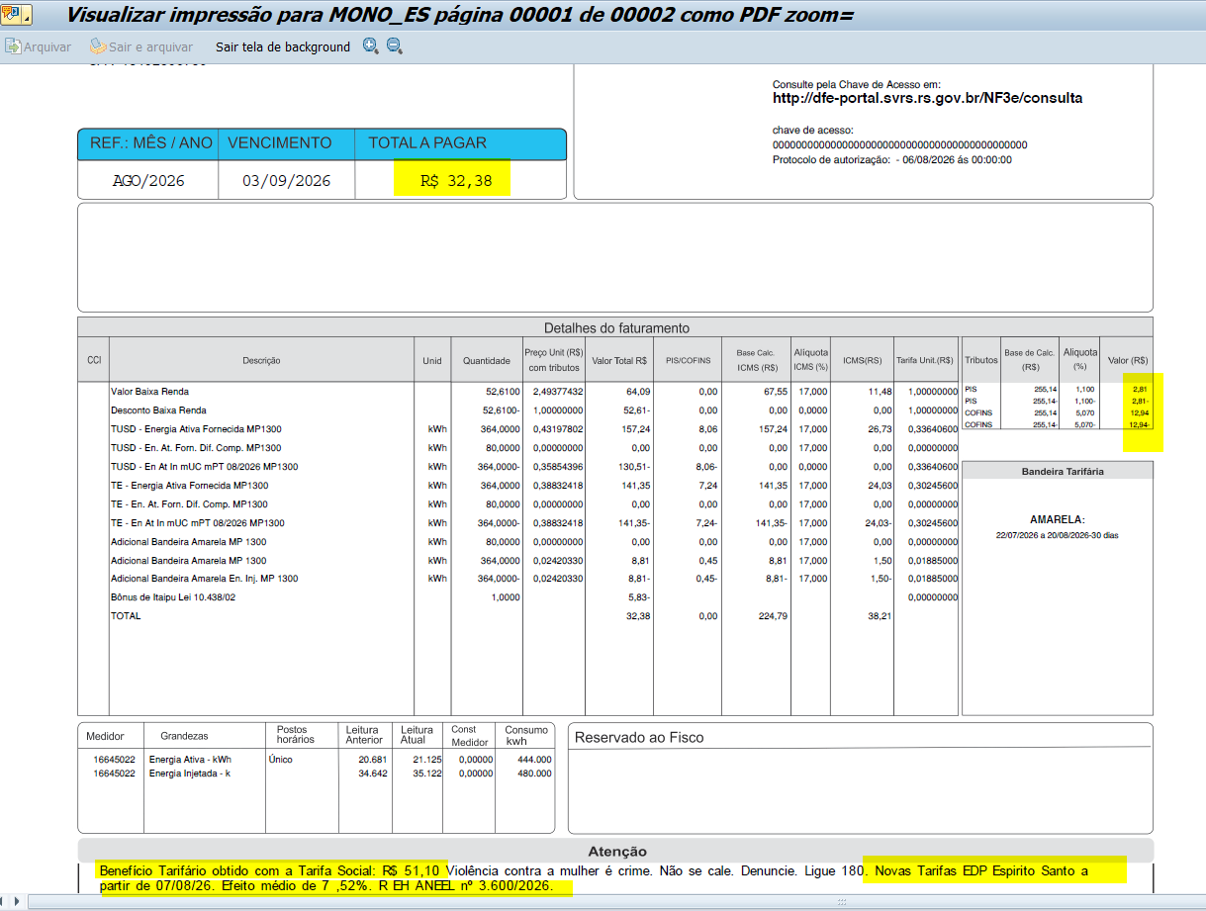
 | Adicional EH |  | - | 0.18233437 | - | - | - |  | - | 0.14200000

0% | TUSD - EAF Inj | kWh | (364.00) | 0.35852712 | (130.50) | (8.05) | - | 0% | - | 0.33640600 | PIS Inj | (255.14) | 1.10% | (2.81)
 | TE - EAF Inj | kWh | (364.00) | 0.38836707 | (141.37) | (7.24) | -141.37 |  | -24.03 | 0.30245600 | COFINS Inj | (255.14) | 5.07% | (12.94)

 | Adicional BAM Inj |  | (364.00) | 0.02420425 | (8.81) | (0.45) | -8.81 |  | -1.50 | 0.01885000
 | Adicional BVM1 Inj |  | - | 0.05730692 | - | - | - |  | - | 0.04463000
 | Adicional BVM2 Inj |  | - | 0.10114421 | - | - | - |  | - | 0.07877000
 | Adicional EH Inj |  | - | 0.18233437 | - | - | - |  | - | 0.14200000

 | Juros
 | Multas |  |  |  | (5.83)
 | CIP

 | TOTAL |  |  |  | 32.39 | (0.00) | 224.79 |  | 38.21

 | Informativo Escassez |  |  |  | -

 | Consumo = |  |  |  |  | 444.00 | kWh
 | Energia Injetada = |  |  |  |  | 364.00 | kWh |  | Doc Impr | 1025311206
 |  |  |  |  |  | 364.00 | 80.00
 | Perc. de Redução da Energia Injetada |  |  | TUSD | 100.00% | TE | 100.00% |  | Bx Ren
 |  |  |  |  |  |  |  |  | 80
 | Fatura B1 Baixa Renda |  |  |  |  |  |  |  | 364
 |  |  | Qtde | TUSD | TE | TUSD + TE | R$
 | Fornecimento de Energia Elétrica |  |  |  |  |  | 0.00

0% | Consumo > 80 |  | 364.0 | 0.33640600 | 0.30245600 | 0.63886200 | 232.54
100% | Consumo <80 |  | 80.0 | 0.00000000 | 0.00000000 | 0.00000000 | 0.00

 | Adicional BAM |  |  |  |  |  | 6.86
 | Adicional BVM 1 |  |  |  |  |  | 0.00
 | Adicional BVM 2 |  |  |  |  |  | 0.00
 | Adicional Escassez Hídrica |  |  |  |  |  | 0.00

0% | Energia Injetada |  | -364.0 | 0.33640600 | 0.30245600 | 0.63886200 | -232.54

 | Adicional BAM |  |  |  |  |  | -6.86 |  | (30.0)
 | Adicional BVM 1 |  |  |  |  |  | 0.00 |  | (70.0)
 | Adicional BVM 2 |  |  |  |  |  | 0.00 |  | (120.0)
 | Adicional Escassez Hídrica |  |  |  |  |  | 0.00 |  | (144.0)

 |  |  | Base de Cálculo
 | PIS |  | 255.14 | 1.10% |  |  | 2.81
 | PIS Eneg Inj |  | -255.14 | 1.10% |  |  | -2.81
 | COFINS |  | 255.14 | 5.07% |  |  | 12.94
 | COFINS Eneg Inj |  | -255.14 | 5.07% |  |  | -12.94
 | ICMS |  | 307.40 | 17% |  |  | 52.26
 | ICMS Eneg Inj |  | -307.40 | 17% |  |  | -52.26
 | ICMS Desc Tarifa Social |  | 52.62 | 17% |  |  | 8.95 | Não está considerando bandeira no cálculo do ICMS
 | Informativo Escassez Hídrica |  | 0.00 | #REF! | #REF! |  | #REF!

 | Benefício Tarifa Social |  |  |  |  |  | 51.11 | (mensagem na fatura)
 | Consumo Bx Renda | BAM | 6.86
 |  | BVM1 | 0.00 |  | Memória benefício Tarifa Social
 |  | BVM2 | 0.00 |  |  |  |  | TUSD X | TE
 |  | EH | 0.00 |  | Consumo B1 | B1 Baixa Renda | 444 | 0.33641 | 0.30246 | 283.65
 |  |  |  |  |  | BAM | 444 |  | 0.01885 | 8.37
 |  |  |  |  |  | BVM1 | 0 |  | 0.04463 | 0.00
 |  |  |  |  |  | BVM2 | 0 |  | 0.07877 | 0.00 |  |  | Energia Injetada Normal
 |  |  |  |  |  | Escassez Hídrica | 0 |  | 0.14200 | 0.00 |  |  | -364 | 0.28935 | 0.29334 | -212.10
 |  |  |  |  |  |  |  |  |  | 292.02 |  | BAM | -364 |  | 0.01885 | -6.86
 |  |  |  |  |  |  |  |  |  |  |  | BVM1 | 0 |  | 0.04463 | 0.00
 | Energia Injetada | BAM | -6.86 |  | Consumo BR | 0% | 364 | 0.33641 | 0.30246 | 232.55 |  | BVM2 | 0 |  | 0.07877 | 0.00
 |  | BVM1 | 0.00 |  |  | 100% | 80 | 0.00000 | 0.00000 | 0.00 |  | Escassez Hídrica | 0 |  | 0.14200 | 0.00
 |  | BVM2 | 0.00 |  |  |  |  |  |  |  |  |  |  |  |  | -218.96
 |  | EH | 0.00 |  |  |  |  |  |  | 232.55 | 239.41

 |  |  |  |  |  | PIS | 63.39 |  | Benefício Tarifa Social | 51.11 | sem considerar as bandeiras
 |  |  |  |  |  | COFINS | 63.39 |  | Com tributos | 52.62 | considerando as bandeiras no cálculo dos tributos
 |  |  |  |  |  | ICMS | 76.37
 | Consumo - Adicional de Bandeira
 | BAM |  |  |  |  |  |  |  |  | 0.01885
 |  | Consumo |  |  |  |  |  |  | Tarifas |  |  | Receita |  | Receita Total
 |  | KWh |  |  |  |  |  |  |  | TE |  | Tusd | TE | Tusd+TE
 |  | 80.00 |  |  |  |  |  |  |  | 0.00000 |  |  | 0.00 | 0.00 |  | 100%
 |  | 364.00 |  |  |  |  |  |  |  | 0.01885 |  |  | 6.86 | 6.86 |  | 0%
 |  | TOTAL |  |  |  |  |  |  |  |  |  |  |  | 6.86

 | BVM1 |  |  |  |  |  |  |  |  | 0.04463
 |  | Consumo |  |  |  |  |  |  | Tarifas Proporcionalizadas |  |  | Receita |  | Receita Total
 |  | KWh |  |  |  | Tusd | TE |  | Tusd | TE |  | Tusd | TE | Tusd+TE
 |  | 0.00 |  |  |  |  |  |  |  | 0.00000 |  |  | 0.00 | 0.00 |  | 100%
 |  | 0.00 |  |  |  |  |  |  |  | 0.04463 |  |  | 0.00 | 0.00 |  | 0%
 |  | TOTAL |  |  |  |  |  |  |  |  |  |  |  | 0.00

 | BVM2 |  |  |  |  |  |  |  |  | 0.07877
 |  | Consumo |  |  |  |  |  |  | Tarifas Proporcionalizadas |  |  | Receita |  | Receita Total
 |  | KWh |  |  |  | Tusd | TE |  | Tusd | TE |  | Tusd | TE | Tusd+TE
 |  | 0.00 |  |  |  |  |  |  |  | 0.00000 |  |  | 0.00 | 0.00 |  | 100%
 |  | 0.00 |  |  |  |  |  |  |  | 0.07877 |  |  | 0.00 | 0.00 |  | 0%
 |  | TOTAL |  |  |  |  |  |  |  |  |  |  |  | 0.00

 | Escassez Hídrica |  |  |  |  |  |  |  |  | 0.14200
 |  | Consumo |  |  |  |  |  |  | Tarifas Proporcionalizadas |  |  | Receita |  | Receita Total
 |  | KWh |  |  |  | Tusd | TE |  | Tusd | TE |  | Tusd | TE | Tusd+TE
 |  | 0.00 |  |  |  |  |  |  |  | 0.00000 |  |  | 0.00 | 0.00 |  | 100%
 |  | 0.00 |  |  |  |  |  |  |  | 0.14200 |  |  | 0.00 | 0.00 |  | 0%
 |  | TOTAL |  |  |  |  |  |  |  |  |  |  |  | 0.00

 | Energia Injetada - Adicional de Bandeira
 | BAM |  |  |  |  |  |  |  |  | 0.01885
 |  | Consumo |  |  |  |  |  |  | Tarifas |  |  | Receita |  | Receita Total
 |  | KWh |  |  |  |  |  |  |  | TE |  | Tusd | TE | Tusd+TE
 |  | -364.00 |  |  |  |  |  |  |  | 0.01885 |  |  | -6.86 | -6.86 |  | 0%
 |  | TOTAL |  |  |  |  |  |  |  |  |  |  |  | -6.86

 | BVM1 |  |  |  |  |  |  |  |  | 0.04463
 |  | Consumo |  |  |  |  |  |  | Tarifas Proporcionalizadas |  |  | Receita |  | Receita Total
 |  | KWh |  |  |  | Tusd | TE |  | Tusd | TE |  | Tusd | TE | Tusd+TE
 |  | 0.00 |  |  |  |  |  |  |  | 0.04463 |  |  | 0.00 | 0.00 |  | 0%
 |  | TOTAL |  |  |  |  |  |  |  |  |  |  |  | 0.00

 | BVM2 |  |  |  |  |  |  |  |  | 0.07877
 |  | Consumo |  |  |  |  |  |  | Tarifas Proporcionalizadas |  |  | Receita |  | Receita Total
 |  | KWh |  |  |  | Tusd | TE |  | Tusd | TE |  | Tusd | TE | Tusd+TE
 |  | 0.00 |  |  |  |  |  |  |  | 0.07877 |  |  | 0.00 | 0.00 |  | 0%
 |  | TOTAL |  |  |  |  |  |  |  |  |  |  |  | 0.00

 | Escassez Hídrica |  |  |  |  |  |  |  |  | 0.14200
 |  | Consumo |  |  |  |  |  |  | Tarifas Proporcionalizadas |  |  | Receita |  | Receita Total
 |  | KWh |  |  |  | Tusd | TE |  | Tusd | TE |  | Tusd | TE | Tusd+TE
 |  | 0.00 |  |  |  |  |  |  |  | 0.14200 |  |  | 0.00 | 0.00 |  | 0%
 |  | TOTAL |  |  |  |  |  |  |  |  |  |  |  | 0.00

